汇总
智恒价格情况汇总
零件 | 智恒报价 | 河北销长春价格（右侧截图） | 备注
扶手总成1.0 | 53 | 63.9
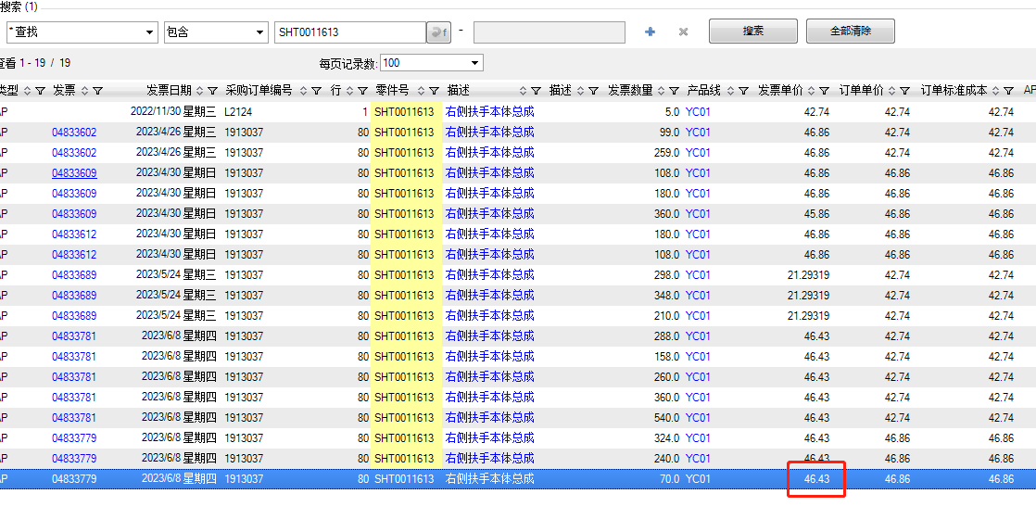
扶手总成2.0 | 52 | 63.9
底支架 | 37.01 | 39.9832 | 长生：喷涂、外部点焊 智恒：电泳、内部满焊 比长生少四个焊接螺母

